상품제안서
테팔 쿡라이트 파워 글라이드 코팅 궁중팬 30 | 상품코드: F29562

 |  |  |  |  |  |  | 02-412-0044 | www.easy1.co.kr
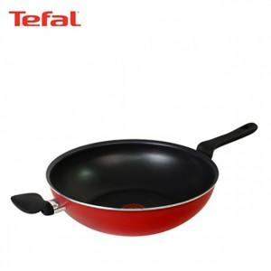

【상세/제작정보】 | 스티커 제작및 부착 비용 별도 문의.

【인쇄/포장옵션】 | / 포장불가능

【공급단가】 | 수량 | 15~ | 50~ | 100~ | 300~ | 500~
*VAT별도 | 단가 | 37,700원 | 37,120원 | 36,250원 | 34,800원 | 33,350원

【상품 URL】 | https://easy1.co.kr:443/src/goods_detail.php?gdno=29562

